상품제안서
미니 레디백 여행 보조가방 | 상품코드: S27455

 |  |  |  |  |  |  | 02-713-8555 | www.synergygift.co.kr
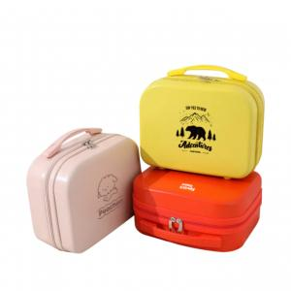 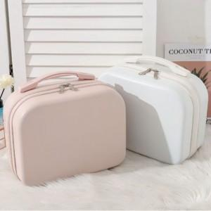 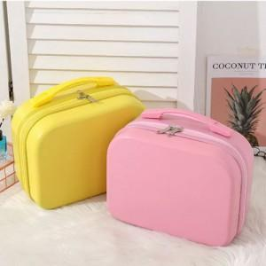

【상세/제작정보】 | <p>※인쇄 크기에따라 추가비용 발생될 수 있으므로 문의바랍니다.</p>

【인쇄/포장옵션】 | 풀칼라 / OPP(비닐)

【공급단가】 | 수량 | 50~ | 100~ | 500~ | 1,000~ | 2,000~
*VAT별도 | 단가 | 17,550원 | 16,900원 | 16,250원 | 15,600원 | 15,210원

【상품 URL】 | https://www.synergygift.co.kr:443/src/goods_detail.php?gdno=27455

